Automata
Entrada 1 | Entrada 2 | Salida esperada
0 | 0 | 0
0 | 1 | 0
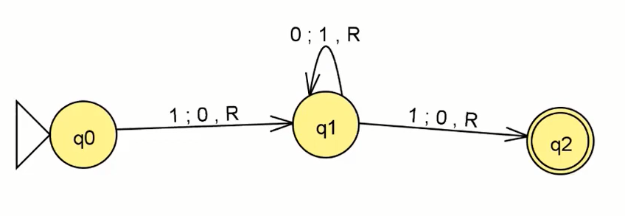
1 | 0 | 0
1 | 1 | 1

BIAS | 1
variable 1 | 1
variable 2 | 1

 |  |  |  |  |  |  |  |  |  |  | 0 | 1 |  | 0 | 1 |  |  | 0 | 1
 |  |  | Multiplicacion |  | Operación | Salida obtenida | Salida esperada | ∂ | {q0 , 1} | q0 | q1 | q0 | q0 | q0 | q0 |  | q1 | q0 | q2
 |  |  | 0 | 0 | 0 | 0 | 0 |  | {q0, 0} = q1 | q1 | q1 | q2 |  | q1 |  |  |  |  | q2
 |  |  | 0 | 1 | 0 | 0 | 0 |  | {q1, 0}= q1 | q2 | q2 | q2
 |  |  | 1 | 0 | 0 | 0 | 0 |  | {q1,1}=q2
 |  |  | 1 | 1 | 1 | 1 | 1 |  | {q2, 0}= q2 |  | 1101010 |  | 0 | 0 | 0 | 1 | 1
 |  |  |  |  |  |  |  |  | {q2, 1}= q2

